HANDYHOME AKZO PLAN 2024
PHOTO | LIBELLE | REF.FOURN. | CODE EAN | PERIODE FOLDER - PROPOSITION AKZO | DATE PROMO | PROMO RECOMMANDEE EN MAGASIN | Selling In | Selling Out | Dossier VOL+ | POS via la centrale | PLAN MARKETING AKZONOBEL
 | LEVIS EASYCLEAN |  |  | JANVIER |  | 25% |  | 10%
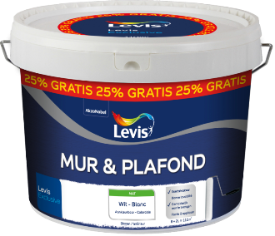 | LEVIS MUR & PLAF MAT BLANC EN 4 +1 L et 8+2L |  |  | FEVRIER |  | 25% |  |  | OUI
 | LEVIS PLAFOND 5+1 L et 10+2L |  |  | FEVRIER |  | 25% |  |  | OUI
 | LEVIS PRIMER M&P 5+1 L et 10+2L |  |  | FEVRIER |  | 25% |  |  | OUI
 | LEVIS AMBIANCE MIX |  |  | FEVRIER |  | 15% (DECOUVREZ LA COULEUR DE L'ANNEE 2024) | 15% entre 15/2 - 15/5 MAX 2 COMMANDES SUR LEVIS | 10%
 | LEVIS SIMPLY REFRESH |  |  | FEVRIER |  | 15% | 15% entre 15/2 - 15/5 MAX 2 COMMANDES SUR LEVIS | 10%
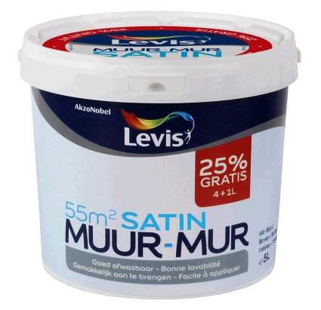 | LEVIS MUR & PLAF MAT BLANC EN 4 +1 L et 8+2L |  |  | MARS |  | 25% |  |  | OUI
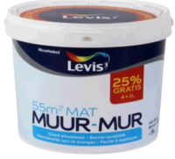 | LEVIS MUR & PLAF SATIN BLANC EN 4 +1 L et 8+2L |  |  | MARS |  | 25% |  |  | OUI
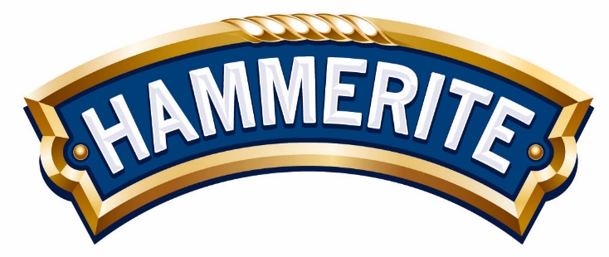 | ACTION NATIONALE ASSORTIMENT HAMMERITE |  |  | MARS |  | -15% SUR HAMMERITE | 10% entre 15/2 - 15/5 MAX 2 COMMANDES
 | ACTION NATIONALE ASSORTIMENT LEVIS (SAUF ATELIER, VOL+, TESTEURS) |  |  | AVRIL |  | -15% SUR LEVIS | 15% entre 15/2 - 15/5 MAX 2 COMMANDES SUR LEVIS |  |  | OUI | CAMPAGNE NATIONALE
 | ACTION NATIONALE TESTEURS LEVIS |  |  | AVRIL |  | 1 + 2 GRATUITS | 66% à l'achat de min 30 differents testeurs x 3pc (90pc) ENTRE 15/02 - 15/5 |  |  | OUI | CAMPAGNE NATIONALE
 | ACTION NATIONALE ASSORTIMENT XYLADECOR |  |  | AVRIL |  | -15% SUR XYLADECOR JARDIN (hors les produits Xyladecor Portes & Châssis)​ | 10% entre 15/2 - 15/5 MAX 2 COMMANDES |  |  |  | CAMPAGNE NATIONALE
 | LEVIS CUISINE & SDB 5+1 L |  |  | AVRIL |  | 25% |  |  | OUI
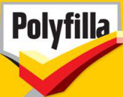 | ACTION NATIONALE ASSORTIMENT POLYFILLA |  |  | MAI |  | -15% SUR POLYFILLA | 10% entre 15/2 - 15/5 MAX 2 COMMANDES
 | ASSORTIMENT JARDIN |  |  | MAI |  | -50% SUR LE 2ème PRODUIT DE XYLADECOR JARDIN | 10% entre 15/2 - 15/5 MAX 2 COMMANDES | 10%
 | LEVIS AMBIANCE RM |  |  | MAI |  | 20% | 15% entre 15/2 - 15/5 MAX 2 COMMANDES SUR LEVIS | 10%
 | LEVIS MUR & PLAF MAT BLANC EN 4 +1 L et 8+2L |  |  | MAI |  | 25% |  |  | OUI
 | LEVIS MUR & PLAF SATIN BLANC EN 4 +1 L et 8+2L |  |  | MAI |  | 25% |  |  | OUI
 | ACTION NATIONALE ASSORTIMENT HAMMERITE |  |  | JUIN |  | 15% | 10% entre 15/6-31/7 MAX 2 COMMANDES
 | ACTION NATIONALE ASSORTIMENT POLYFILLA |  |  | JUIN |  | -15% SUR POLYFILLA | 10% entre 15/6-31/7 MAX 2 COMMANDES
 | LEVIS AMBIANCE MIX |  |  | JUIN |  | 15% (DECOUVREZ LA COULEUR DE L'ANNEE 2024) | 15% entre 15/6 - 31/7 MAX 2 COMMANDES SUR LEVIS | 10%
 | ACTION NATIONALE ASSORTIMENT LEVIS (SAUF ATELIER, VOL+, TESTEURS) |  |  | JUILLET |  | 15% | 15% entre 15/6 - 31/7 MAX 2 COMMANDES SUR LEVIS |  |  | OUI | CAMPAGNE NATIONALE
 | ACTION NATIONALE TESTEURS LEVIS |  |  | JUILLET |  | 1 + 2 GRATUITS | 66% à l'achat de min 30 differents testeurs x 3pc (90pc) entre 15/6 - 31/7 MAX 2 COMMANDES |  |  | OUI | CAMPAGNE NATIONALE
 | ACTION NATIONALE ASSORTIMENT XYLADECOR |  |  | JUILLET |  | 15% SUR LES PRODUITS JARDIN XYLADECOR | 10% entre 15/6-31/7 MAX 2 COMMANDES
 | LEVIS PLAFOND 5+1 L et 10+2L |  |  | JUILLET |  | 25% |  |  | OUI
 | LEVIS PRIMER M&P 5+1 L et 10+2L |  |  | JUILLET |  | 25% |  |  | OUI
 | LAQUS LEVIS (EXPERT + DUOL) |  |  | AOUT |  | 15% | 15% entre 15/6 - 31/7 MAX 2 COMMANDES SUR LEVIS | 10%
 | XYLADECOR MAISON EXTERIEUR |  |  | AOUT |  | 20% SUR LES PRODUITS XYLADECOR EXTERIEUR | 10% entre 15/6-31/7 MAX 2 COMMANDES | 10%
 | LEVIS MUR & PLAF MAT BLANC EN 4 +1 L et 8+2L |  |  | AOUT |  | 25% |  |  | OUI
 | LEVIS MUR & PLAF SATIN BLANC EN 4 +1 L et 8+2L |  |  | AOUT |  | 25% |  |  | OUI
 | ASSORTIMENT JARDIN |  |  | AOUT |  | -50% SUR LE 2ème PRODUIT DE XYLADECOR JARDIN | 10% entre 15/6-31/7 MAX 2 COMMANDES | 10%
 | LEVIS WHITE + |  |  | SEPTEMBRE |  | 20% |  |  | OUI
 | LEVIS SIMPLY REFRESH |  |  | SEPTEMBRE |  | 15% |  | 10%
 | ACTION NATIONALE ASSORTIMENT XYLADECOR INTERIEUR |  |  | OCTOBRE |  | 15% SUR LES PRODUITS XYLADECOR INTERIEUR | 10% entre 1/10 - 15/11 MAX 2 COMMANDES SUR XYLADECOR
 | ACTION NATIONALE ASSORTIMENT LEVIS (SAUF ATELIER, VOL+, TESTEURS |  |  | OCTOBRE |  | 20% | 15% entre 1/10 - 15/11 MAX 2 COMMANDES SUR LEVIS |  |  | OUI | CAMPAGNE NATIONALE
 | ACTION NATIONALE TESTEURS LEVIS |  |  | OCTOBRE |  | 1 + 2 GRATUITS | 66% à l'achat de min 30 differents testeurs x 3pc (90pc) entre 1/10 - 15/11 MAX 2 COMMANDES |  |  | OUI | CAMPAGNE NATIONALE
 | LEVIS AMBIANCE RM |  |  | NOVEMBRE |  | 15% | 15% entre 1/10 - 15/11 MAX 2 COMMANDES SUR LEVIS | 10%
 | LAQUS LEVIS (EXPERT + DUOL) |  |  | NOVEMBRE |  | 20% | 15% entre 1/10 - 15/11 MAX 2 COMMANDES SUR LEVIS | 10%
 | LEVIS EASYCLEAN |  |  | NOVEMBRE |  | 15% | 15% entre 1/10 - 15/11 MAX 2 COMMANDES SUR LEVIS | 10%
 | ACTION NATIONALE "PROMO D'HIVER" VOL+ |  |  | DECEMBRE |  | 20% |  |  | OUI
 | LEVIS PRIMER M&P 5+1 L et 10+2L |  |  | DECEMBRE |  | 25% |  |  | OUI
 | LEVIS PLAFOND 5+1 L et 10+2L |  |  | DECEMBRE |  | 25% |  |  | OUI

